Sheet1
 | Generation (TWh) |  |  |  | Capacity (GW) |  |  |  |  | Generation (TWh) |  |  |  | Capacity (GW) |  |  |  |  | Generation (TWh) |  |  |  | Capacity (GW)
 |  |  |  |  | Installed | Planned |  |  |  |  |  |  |  | Installed | Planned |  |  |  |  |  |  |  | Installed | Planned
 | 核电 | 2010 | 2011 | 2012 | 2012 | 2015 | 2020 | 2030 |  | 水电 | 2010 | 2011 | 2012 | 2012 | 2015 | 2020 | 2030 |  | 风电 | 2010 | 2011 | 2012 | 2012 | 2015 | 2020 | 2030 | Installed wind capacity in 2012:
北 京 | BJ |  |  |  |  |  |  |  | 北 京 | BJ | 0.43 | 0.45 | 0.7 |  |  |  |  | 北 京 | BJ | 0.31 | 0.31 | 0.31 | 0.155 |  |  |  | http://cleantechnica.com/2013/03/20/chinese-installed-wind-capacity-reached-75-gw-in-2012/
天 津 | TJ |  |  |  |  |  |  |  | 天 津 | TJ | 0.01 | 0.014 | 0.02 |  |  |  |  | 天 津 | TJ | 0.01 | 0.14 | 0.47 | 0.278 | 0.6 |  | 1
河 北 | HE |  |  |  |  |  |  |  | 河 北 | HE | 0.80 | 0.9 | 1 |  |  |  |  | 河 北 | HE | 5.71 | 8.9 | 12.6 | 7.9788 | 9 | 15 | 20
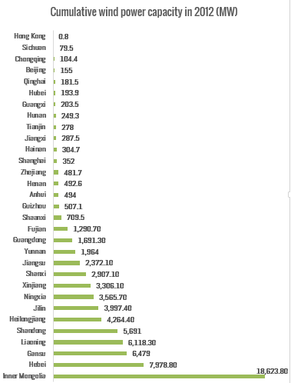
山 西 | SX |  |  |  |  |  |  |  | 山 西 | SX | 3.70 | 3.5 | 4.4 |  |  |  | 1.2 | 山 西 | SX | 0.55 | 1.3 | 3.6 | 2.9071 | 5.65 | 7.25 | 9
内蒙古 | NM |  |  |  |  |  |  |  | 内蒙古 | NM | 2.00 | 1.8 | 2.9 |  | 3 | 5 | 10 | 内蒙古 | NM | 17.36 | 22.7 | 28.4 | 18.6238 | 30 | 50 | 100
辽 宁 | LN |  |  |  |  | 3 | 10 | 14 | 辽 宁 | LN | 5.70 | 4.1 | 6.4 |  | 1.4 | 1.4 | 1.4 | 辽 宁 | LN | 4.70 | 6.6 | 7.9 | 6.1183 | 5 | 7 | 10
吉 林 | JL |  |  |  |  |  | 2.5 | 10 | 吉 林 | JL | 10.30 | 7.4 | 7.9 |  | 3.7 | 6 | 7.4 | 吉 林 | JL | 3.32 | 4 | 4.4 | 3.9974 | 12.55 | 21.2 | 32
黑龙江 | HL |  |  |  |  |  |  | 4 | 黑龙江 | HL | 2.20 | 1.6 | 1.8 |  | 0.908 | 2.582 | 4.738 | 黑龙江 | HL | 3.31 | 4.4 | 5.1 | 4.2644 | 5 | 7 | 10
上 海 | SH |  |  |  |  |  |  |  | 上 海 | SH |  |  |  |  |  |  |  | 上 海 | SH | 0.22 | 0.4 | 0.63 | 0.352 |  |  | 5
江 苏 | JS | 15.70 | 16.10 | 16.20 |  |  |  | 16 | 江 苏 | JS | 1.40 | 1.3 | 1.2 |  |  |  |  | 江 苏 | JS | 2.30 | 2.7 | 3.7 | 2.3721 | 5.8 | 10 | 21
浙 江 | ZJ | 25.70 | 28.60 | 34.60 |  | 8.87 | 26.4 | 41 | 浙 江 | ZJ | 22.40 | 15.6 | 22 | 1.8 |  |  |  | 浙 江 | ZJ | 0.47 | 0.6 | 0.78 | 0.4817
安 徽 | AH |  |  |  |  |  |  | 18 | 安 徽 | AH | 3.70 | 2.8 | 3.6 |  |  |  |  | 安 徽 | AH |  | 0.2 | 0.46 | 0.494 |  |  | 5.5
福 建 | FJ |  |  |  |  | 7 | 10 | 16 | 福 建 | FJ | 45.40 | 28.5 | 47.6 |  | 11.3 | 11.3 | 11.3 | 福 建 | FJ | 1.20 | 2.2 | 2.8 | 1.2907 | 2.5 | 6 | 10
江 西 | JX |  |  |  |  |  |  |  | 江 西 | JX | 10.10 | 7.5 | 14.6 |  | 4.86 | 5 | 5 | 江 西 | JX | 0.14 | 0.22 | 0.32 | 0.2875 | 0.8 | 1.7 | 2.9
山 东 | SD |  |  |  |  | 2.7 | 10 | 30 | 山 东 | SD | 0.06 | 0.11 | 0.12 |  |  |  |  | 山 东 | SD | 2.67 | 4.2 | 6.3 | 5.691 | 8 | 15 | 25.7
河 南 | HA |  |  |  |  |  | 5 | 20 | 河 南 | HA | 8.50 | 9.8 | 12.8 | 1.84 |  |  |  | 河 南 | HA | 0.11 | 0.17 | 0.33 | 0.4926
湖 北 | HB |  |  |  |  |  |  | 20 | 湖 北 | HB | 124.60 | 116.7 | 138 | 22.92 |  |  | 12.4 | 湖 北 | HB | 0.07 | 0.15 | 0.2 | 0.1939 |  |  | 0.8
湖 南 | HN |  |  |  |  | 1 | 5 | 20 | 湖 南 | HN | 37.50 | 30.4 | 44.6 |  |  |  |  | 湖 南 | HN | 0.04 | 0.05 | 0.27 | 0.2493 | 0.5 | 1.2 | 2
广 东 | GD | 33.40 | 42.50 | 47.40 |  | 13.78 | 33.35 | 53.922 | 广 东 | GD | 26.80 | 20.9 | 29.8 |  | 16.854 | 20.155 | 24.662 | 广 东 | GD | 1.02 | 1.6 | 2.4 | 1.6913
广 西 | GX |  |  |  |  | 2 | 8 | 18 | 广 西 | GX | 47.50 | 41.5 | 52.4 | 6.3 | 15.32 | 18 | 18.35 | 广 西 | GX |  | 0.01 | 0.08 | 0.2035 |  | 1.5 | 2.5
海 南 | HI |  |  |  |  | 0.65 | 2.3 | 6.3 | 海 南 | HI | 2.00 | 2.6 | 2.4 |  | 0.805 | 0.805 | 0.805 | 海 南 | HI | 0.24 | 0.53 | 0.47 | 0.3047 | 0.756 | 1.256 | 3.656
重 庆 | CQ |  |  |  |  |  |  |  | 重 庆 | CQ | 14.30 | 14.6 | 21 |  |  |  |  | 重 庆 | CQ | 0.05 | 0.1 | 0.08 | 0.1044
四 川 | SC |  |  |  |  |  |  | 4 | 四 川 | SC | 113.90 | 126.1 | 154.5 | 3.49 |  | 80 | 123 | 四 川 | SC |  | 0.02 | 0.04 | 0.0795
贵 州 | GZ |  |  |  |  |  | 2.5 | 5 | 贵 州 | GZ | 38.40 | 39.3 | 56 | 3 | 12.835 | 12.835 | 12.835 | 贵 州 | GZ |  | 0.1 | 0.49 | 0.5071 | 0.5 | 1 | 2
云 南 | YN |  |  |  |  |  | 2 | 4 | 云 南 | YN | 81.40 | 100.9 | 124 | 14.35 |  |  |  | 云 南 | YN | 0.39 | 1 | 2.8 | 1.964 | 2.2 | 3.8 | 12
陕 西 | SN |  |  |  |  |  |  |  | 陕 西 | SN | 7.50 | 9.4 | 8.1 |  | 4 |  |  | 陕 西 | SN |  | 0.1 | 0.26 | 0.7095 | 2
甘 肃 | GS |  |  |  |  |  | 1.2 | 2.4 | 甘 肃 | GS | 26.30 | 28.2 | 34.4 | 1.769 | 8 | 9 | 12 | 甘 肃 | GS | 2.08 | 7.1 | 9.4 | 6.479 | 17 | 30 | 40
青 海 | QH |  |  |  |  |  |  |  | 青 海 | QH | 36.30 | 36.7 | 45.8 | 6.98 | 15.33 | 19.25 | 20.2 | 青 海 | QH |  | 0.003 | 0.02 | 0.1815 | 4.5 | 6 | 9.87
宁 夏 | NX |  |  |  |  |  |  |  | 宁 夏 | NX | 1.80 | 1.7 | 1.9 |  | 0.42866 | 2.4286 | 2.4286 | 宁 夏 | NX | 0.83 | 1.3 | 3.3 | 3.5657 | 3 | 5 | 5.5
新 疆 | XJ |  |  |  |  |  |  |  | 新 疆 | XJ | 10.30 | 12.2 | 14 |  | 6.5 | 8 |  | 新 疆 | XJ | 2.31 | 2.8 | 4.9 | 3.3061 | 10 | 25
 | sum | 74.80 | 87.20 | 98.20 | 0.00 | 39.00 | 118.25 | 302.62 |  | sum | 685.30 | 666.57 | 853.94 | 62.45 | 105.24 | 201.76 | 267.72 |  | sum | 49.41 | 73.90 | 102.81 | 75.32 | 125.36 | 214.91 | 330.43
 |  | TWh | TWh | TWh | GW | GW | GW | GW |  |  | TWh | TWh | TWh | GW | GW | GW | GW |  |  | TWh | TWh | TWh | GW | GW | GW | GW

hydro
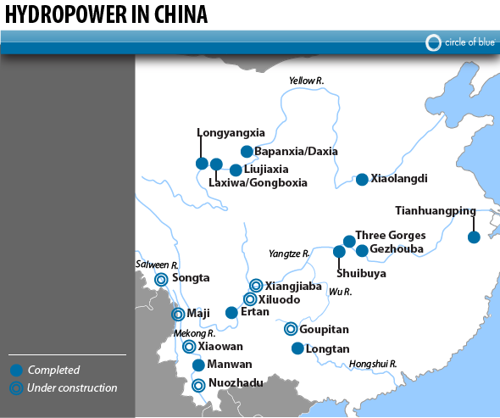
 | Dam | Reservoir size | Installed Generating Capacity | Annual Electricity Generation | Dam Efficiency | Cost, adjusted for inflation | Location | Year completed
 |  | (billion m3) | (GW) | (GWh) | (%) | (Billion $US)
1 | Three Gorges | 39.3 | 18.2 | 84680 | 53.1 | $28.40 | Yangtze River; Yichang City, Hubei Province | 2009
2 | Xiluodo | 12.9 | 12.6 | 57120 | 57.1 | $7 | Yangtze River; Yunnan Province | 2017
3 | Xiangjiaba* | 5.2 | 6.4 | 30700 | 54.8 | $3.70 | Yangtze River; Yunnan and Sichuan Province | 2015
4 | Xiaowan* | 15.04 | 4.2 | 18990 | 51.6 | $4 | Mekong River; Yunnan Province | 2012
5 | Longyangxia | 24.7 | 1.28 | 6000 | 53.5 |  | Yellow River; Qinghai Province | 1989
6 | Liujiaxia | 5.7 | 1.225 | 5700 | 53.1 | $0.13 | Yellow River; Gansu Province | 1997
7 | Bapanxia | 0.05 | 0.22 | 1050 | 54.5 | $0.05 | Yellow River; Gansu Province | 1980
8 | Daxia | 90 | 0.324 | 1465 | 51.6 | $0.50 | Yellow River; Gansu Province | 1998
9 | Songta* | 6.31 | 4.2 | 17870 | 48.6 | $3 | Salween River; Yunnan Province | 2013
10 | Maji* | 4.7 | 4.2 | 18970 | 51.6 | $2.80 | Salween River; Yunnan Province | 2013
11 | Nuozhadu* | 21.7 | 5.85 | 23900 | 46.6 | $5 | Mekong River; Yunnan Province | 2017
12 | Laxiwa | 1.08 | 4.2 | 10230 | 27.8 | $2.20 | Yellow River; Qinghai Province | 2009
13 | Longtan | 2.7 | 6.3 | 18700 | 33.9 | $4.30 | Hongshui River; Guangxi Province | 2009
14 | Ertan | 5.8 | 3.49 | 3900 | 12.8 | $5.20 | Yangtze River; Sichuan Province | 1999
15 | Gezhouba | 1.58 | 3.12 | 15700 | 57.4 | $1.04 | Yangtze River; Yiching City, Hubei Province | 1988
16 | Goupitan | 6.451 | 3 | 9670 | 36.8 | $13.84 | Wu River; Guizhou Province | 2011
17 | Manwan/Maowan | 0.66 | 1.75 | 5000 | 32.6 | $2.76 | Mekong River; Yunnan Province | 1995
18 | Xiaolangdi | 12.8 | 1.84 | 5100 | 31.6 | $4.50 | Yellow River; Henan Province | 2000
19 | Shuibuya | 4.58 | 1.6 | 3990 | 28.5 | $1.54 | Yangtze River; Hubei Province | 2008
20 | Tianhuangping | 0.007 | 1.8 | 2620 | 16.6 | $1.46 | Daxi Creek; Zhejiang Province | 1998
21 | Gongboxia | 0.63 | 1.5 | 5140 | 39.1 | $0.87 | Yellow River; Qinghai Province | 2006
 |  | sum | 87.299

http://www.circleofblue.org/waternews/2011/world/burst-of-new-dams-in-southwest-china-produces-power-and-public-ire/

